Roues
 |  |  | S = Équipement de série A = Livrable -- (dashes) = Non livrable D = Carré noir – Compris dans le groupe d'équipements ■ = Inclus dans le groupe d'équipement □ = Inclus dans le groupe d'équipement mais évolutif * = Indique disponibilité de ce type sur plusieurs modèles.
 |  |  | 1: En option avec tous les modèles. 2: Livrable avec les modèles C*20*43 à cabine multiplace ou C*20*53 à cabine double. 3: En option avec tous les modèles. Les modèles à 2RM ne peuvent pas étre commandés. 4: Livrable avec le modèle CK20743 à cabine multiplace 5: En option avec les modèles C*20*43 à cabine multiplace. Les modèles à 2RM ne peuvent pas étre commandés. 6: Livrable en option avec les modèles à CK20*43 à 4RM et cabine multiplace.
Code ÉFC | Code ÉFC. de réf. seulement | Roues | Description | WT 1WT1 | Custom 1CX2 | LT 1LT3 | ZR2 3LT4 | LTZ 1LZ5 | High Country 3LZ6
PYT |  | 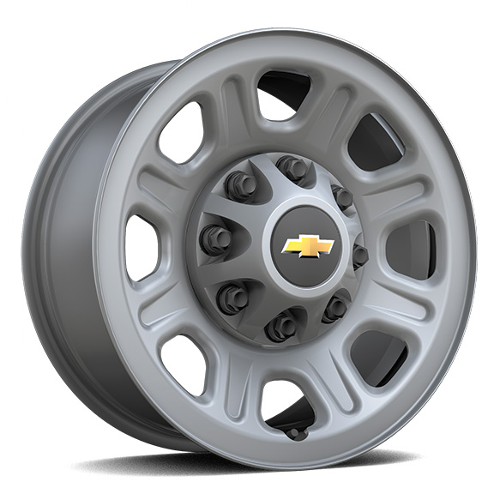 | Roues, 18 po (45,7 cm) en acier peint 1. Exige une commande de parc ou d'organisme gouvernemental. | A | -- | A1 | -- | -- | --
PYQ |  | 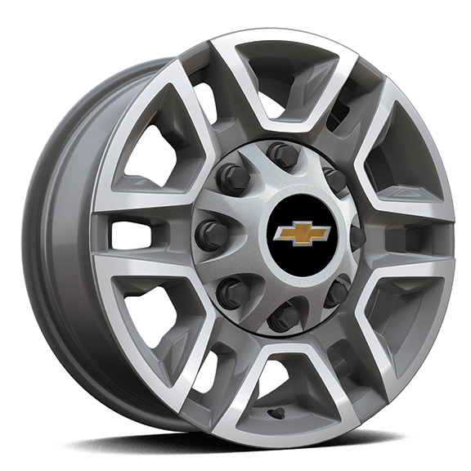 | Roues, 17 po (43,2 cm) en aluminium usiné | A | -- | □ | -- | -- | --
 | S8B | 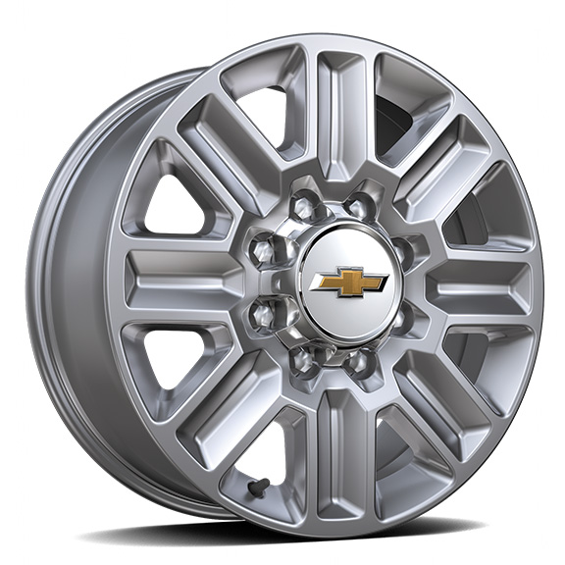 | Roues, de 20 po (50,8 cm) polies, à 8 rayons | -- | -- | -- | -- | -- | □
PYV |  | 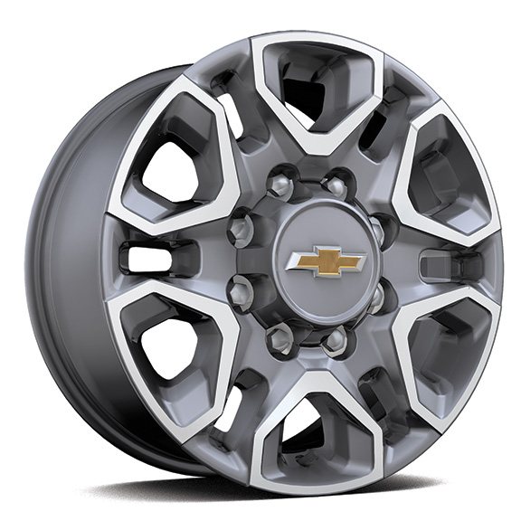 | Roues, de 18 po (45,7 cm) en aluminium fini usiné avec garnitures peintes en argent, à 6 rayons 1. Compris avec le groupe protection et tout terrain Z71 (PDZ). | -- | -- | A1 | -- | □ | --
PYN |  | 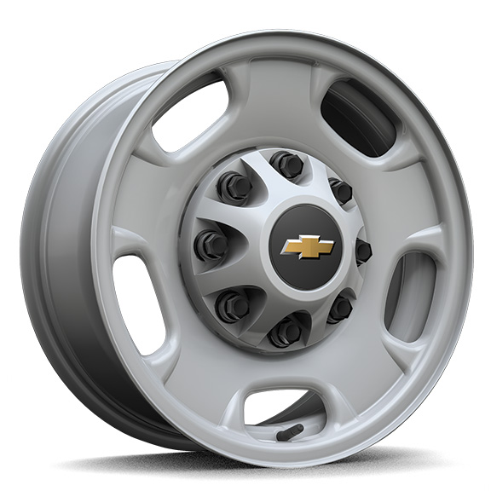 | Roues, de 17 po (43,2 cm) en acier peint, argent 1. Ne peut étre commandé actuellement. 2. Exige une commande de parc ou d'organisme gouvernemental. Ne peut étre commandé actuellement. | □1 | -- | A2 | -- | -- | --
 | PTW | 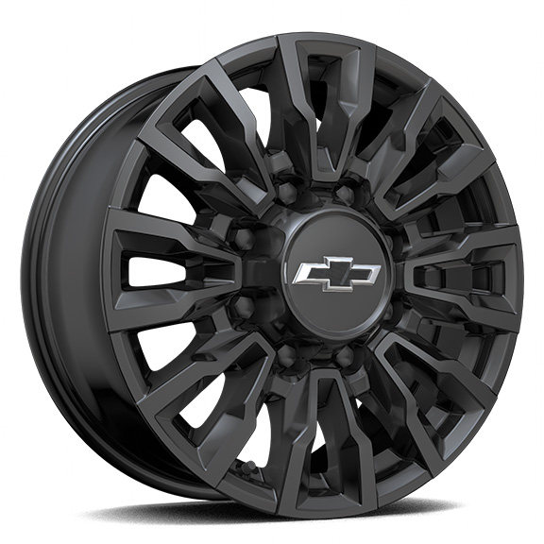 | Roues, de 18 po (45,7 cm) en aluminium, fini usiné noir très lustré 1. Compris et livrable uniquement avec l'édition spéciale chasse-neige Alaska (ANQ). | A1 | -- | -- | -- | -- | --
Q86 |  | 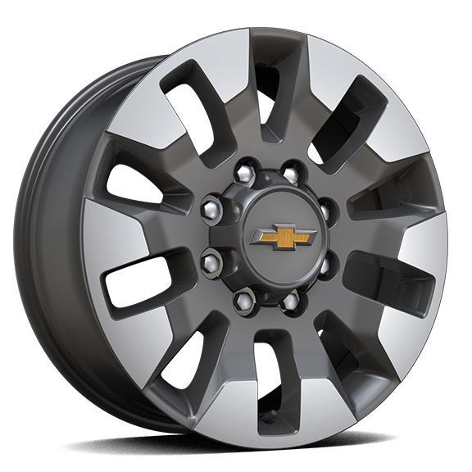 | Roues, de 20 po (50,8 cm) en aluminium, fini usiné, avec garnitures contrastantes en vert Grazen métallisé, à 10 rayons 1. Exige un modèle à cabine multiplace et les pneus LT275/65R20 tout terrain, à flanc noir (QF9). Compris avec le groupe Duramax et habillage (PCQ). Livrable comme mise à niveau lorsque l'édition Grande expédition (PDU) ou le groupe protection et tout terrain Z71 (PDZ) est commandé. Non livrable avec la suppression de la caisse de camion (ZW9). | -- | ■ | A1 | -- | -- | --
SKX |  | 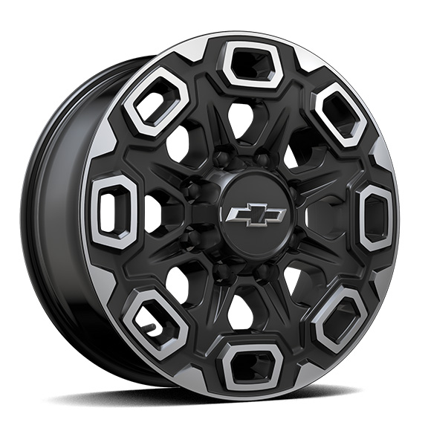 | OPL, roues de 20 po (50,8 cm) en aluminium à fini usiné noir très lustré, les roues en OPL sont 4 roues de transport de 20 po en aluminium provenant de l'usine avec réglage de la géométrie selon la roue en OPL de 20 po sélectionnée (installation par le concessionnaire) | -- | -- | A | -- | A | A
SHH |  | 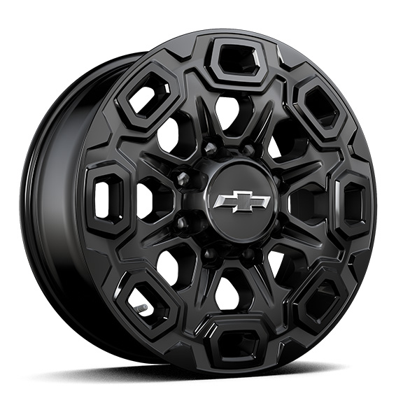 | OPL roues de 20 po (50,8 cm) en aluminium noir très lustré, les roues en OPL sont 4 roues de transport de 20 po en aluminium provenant de l'usine avec réglage de la géométrie selon la roue en OPL de 20 po sélectionnée (installation par le concessionnaire) | -- | -- | A | -- | A | A
SQ9 |  | 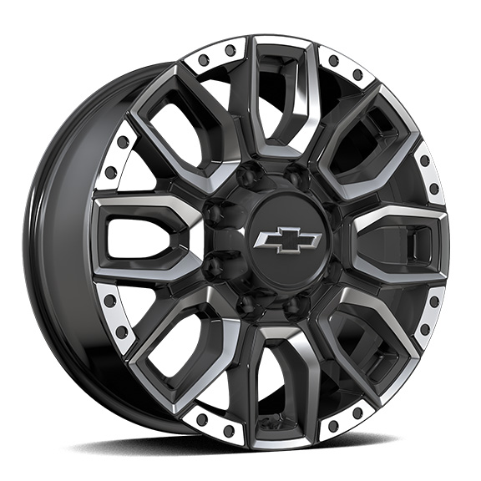 | OPL roues de 20 po (50,8 cm) en aluminium, fini usiné avec garnitures contrastantes noires très lustrées, les roues en OPL sont 4 roues de transport de 20 po en aluminium provenant de l'usine avec réglage de la géométrie selon la roue en OPL de 20 po sélectionnée (installation par le concessionnaire) | -- | -- | A | -- | A | A
 | RB9 | 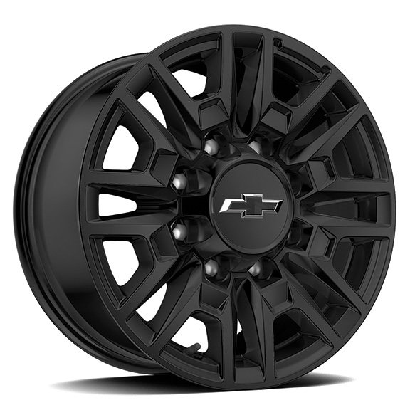 | Rouesde 18 po (45,7 cm), noir lustré avec logo ZR2 gravé | -- | -- | -- | S | -- | --
SBL |  | 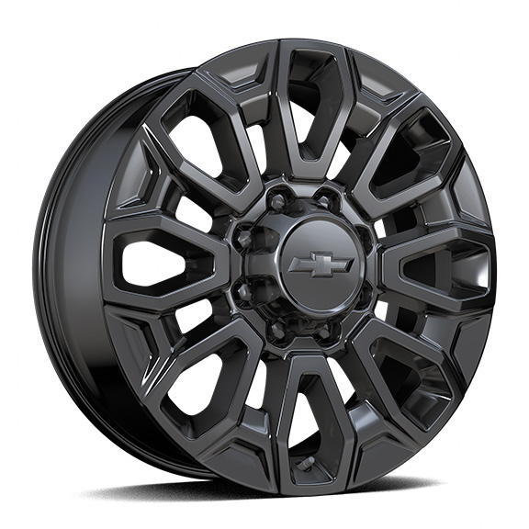 | OPL, roues de 22 po (55,9 cm) en aluminium noir lustré, les roues en OPL seront livrées avec 4 roues de transport de 22 po en acier provenant de l'usine avec réglage de la géométrie selon la roue en OPL de 22 po sélectionnée (installation par le concessionnaire) | -- | -- | A | -- | A | A
 | RF9 | 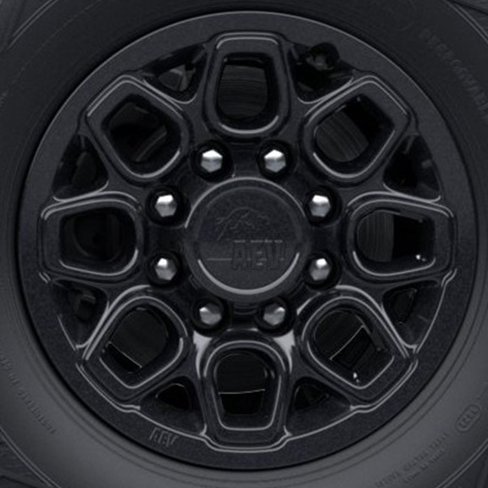 | Rouesde 18 po x 9 po (45,7 cm x 22,9 cm) éclair de carbone métallisé avec logo AEV 1. Compris et livrable uniquement avec le ZR2 édition Bison (ULV). | -- | -- | -- | A1 | -- | --
5K9 |  | 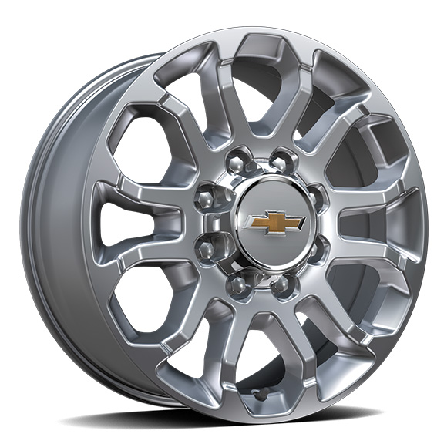 | Roues, de 20 po (50,8 cm) polies, à 12 rayons 1. Compris et livrable uniquement avec l'édition sport chromée Z71 (WBL). 2. Exige les pneus LT275/65R20 tout terrain, à flanc noir (QF9). Compris avec l'édition sport chromée Z71 (WBL). | -- | -- | A1 | -- | A2 | --
SRI |  | 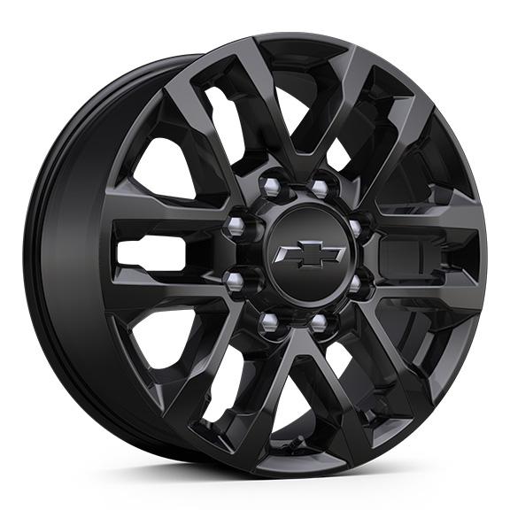 | Roues, roue de 20 po (50,8 cm) peinte en noir très lustré avec cache-moyeux noirs 1. Compris et livrable uniquement avec le groupe d'éléments noircis personnalisés (CWK). 2. Compris avec le groupe Trail Boss (WPK) et l'édition spéciale chasse-neige Alaska (ANQ). 3. Compris avec le groupe Trail Boss (WPK). 4. Compris et livrable uniquement avec édition minuit (WJP). | -- | A1 | A2 | -- | A3 | A4
SAY |  | 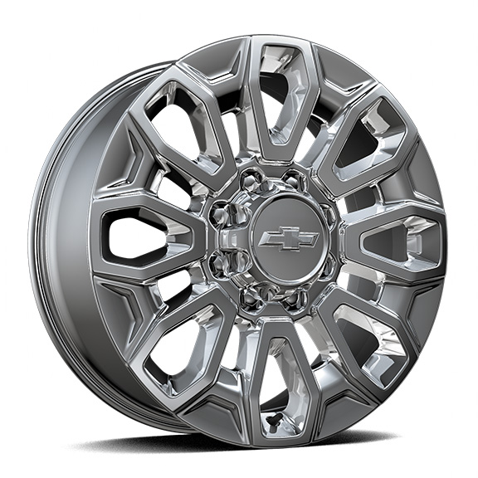 | OPL, roues de 22 po (55,9 cm) en aluminium fini brillant, les roues en OPL seront livrées avec 4 roues de transport de 22 po en acier provenant de l'usine avec réglage de la géométrie selon la roue en OPL de 22 po sélectionnée (installation par le concessionnaire) | -- | -- | A | -- | A | A

